상품제안서
코넬 세라믹 뚜껑 머그 410ml | 상품코드: S40521

 |  |  |  |  |  |  | 02-713-8555 | www.synergygift.co.kr
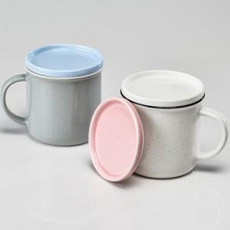

【상세/제작정보】

【인쇄/포장옵션】 | 실크 / 1p 무지케이스(대)

【공급단가】 | 수량 | 100~ | 300~ | 500~ | 1,000~ | 3,000~
*VAT별도 | 단가 | 4,350원 | 4,280원 | 4,180원 | 4,020원 | 3,850원

【상품 URL】 | https://www.synergygift.co.kr:443/src/goods_detail.php?gdno=40521

